TITULNÍ LIST

 |  |  | 12. ročník Mezinárodního veřejného plaveckého závodu
 |  |  | a
 |  |  | Český pohár v dálkovém plavaní
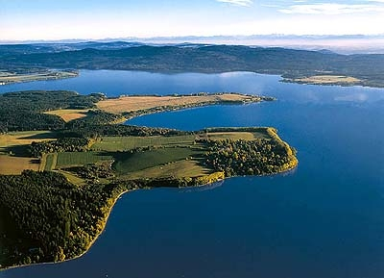

 |  |  | 6. – 7. 8. 2016
 |  |  | Lipenská nádrž - DOLNÍ VLTAVICE
 | Organizátoři:
 | Ředitel: : |  | Ing. Milan Bukáček
 | Protokol,výsledky : |  | Pavel+Zdeněk Šebesta
 | Časomíra: |  | Martin Procházka
 | Vrchní rozhodčí: |  | Petr Hubal

Teplota vody: 19,6 st. |  | Teplota vzduchu: 19 st.

Pořádáno za finanční podpory Jihočeského kraje, Nadace ČEZ a Ministerstva obrany ČR pro podporu sportu

